关系图
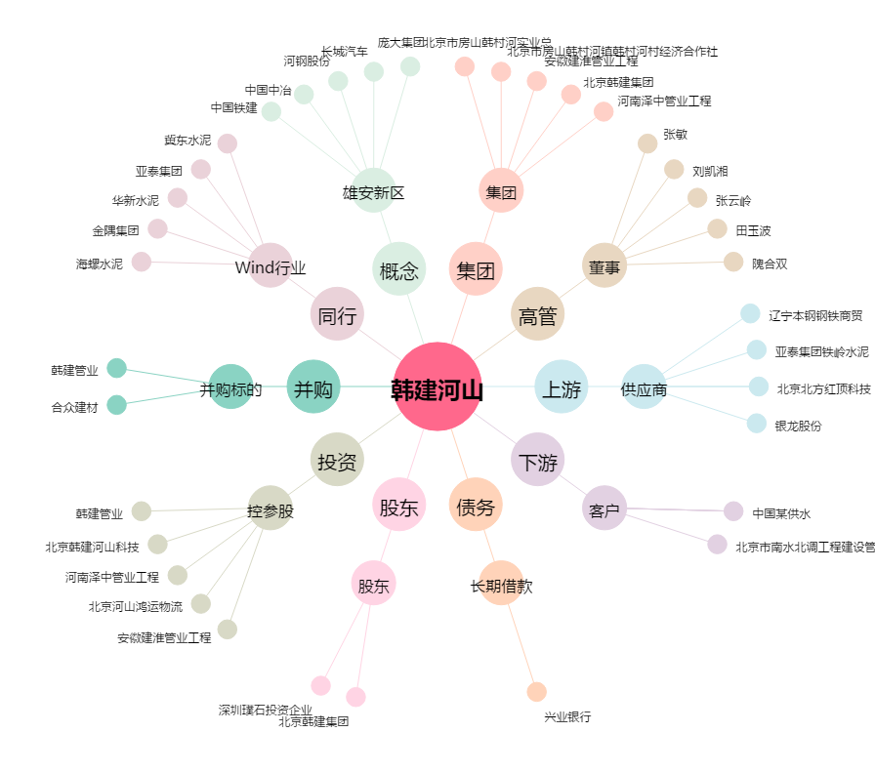
韩建河山[603616.SH] - 关系概览图

